Linea 300 8RT
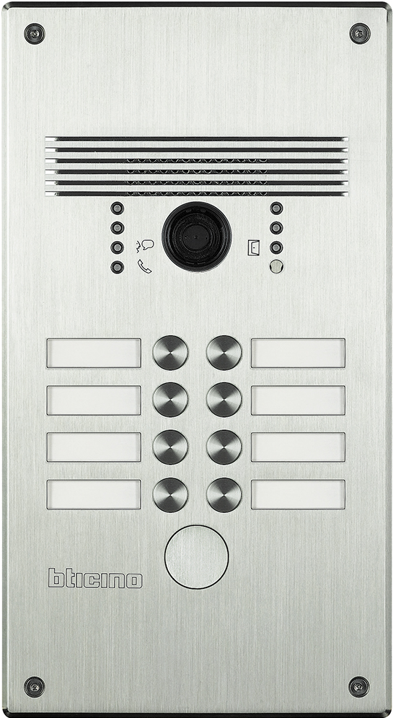
 | 1 | 2 |  | 308002 - Aluminium 308012 - Edelstahl

 | 3 | 4

 | 5 | 6

 | 7 | 8

 |  |  | benötigte Felder ausfüllen und Schrift anpassen ausdrucken und an den gestrichelten Linien ausschneiden ( gestestet mit HP Drucker ) Ausdruck: quer
Das gedruckte Namenschild in das entsprechende Namenfeld einschieben und das Schildplättchen danach einschieben, den überstehenden Teil mit der Nummerierung umschlagen.

 |  |  | Hinweis: Die Nummerierung auf der Vorlage entspricht der Belegung der Türstation von vorne gesehen.

